Fremside
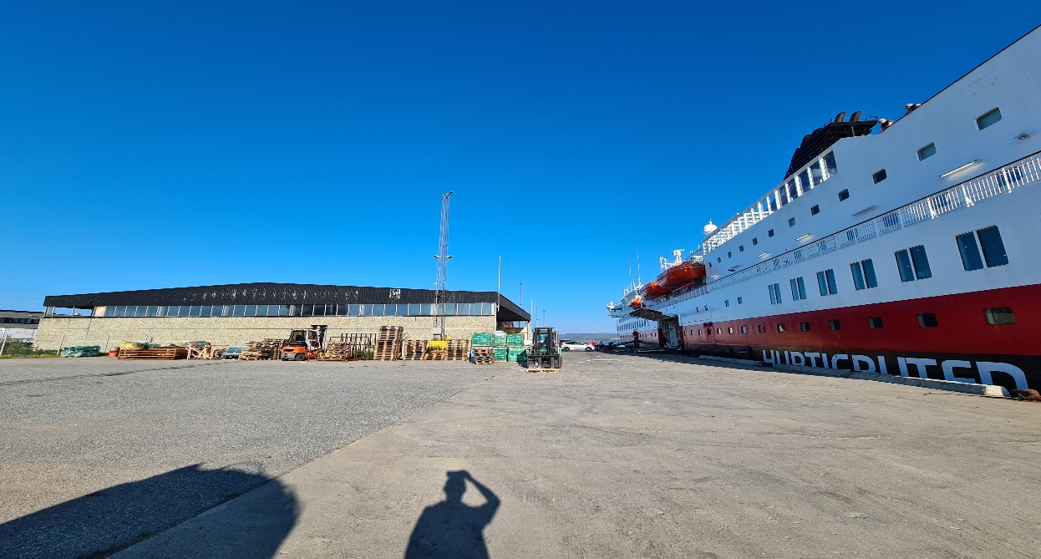

Gjeldende prisliste per 1. august 2023

Prisliste:
Sjøfrakt
Lagring
Særskilte priser

